Cara
Langkah Pengerjaan (NB: Bagi yang sebelumnya sudah sempat mengerjakan dan hasilnya masih X, bisa di copy paste rumusnya kesini ya, jika secara rumus benar maka akan mendapatkan hasil yang benar juga, mohon maaf atas ketidaknyamanannya)
1 | Isi sheet Helper dengan nilai yang valid (ada nilai valid apa di kolom Jurusan)
2 | Cek apakah ada data invalid dari sheet Main berdasarkan kamus yang ada di sheet Helper, jika ada silahkan ditandai dengan lingkaran
3 | Jawab pertanyaan nomor 1-3 dari sheet Soal
4 | Perbaiki data yang invalid sehingga semua data dari sheet Main menjadi valid (berdasarkan sheet Helper)
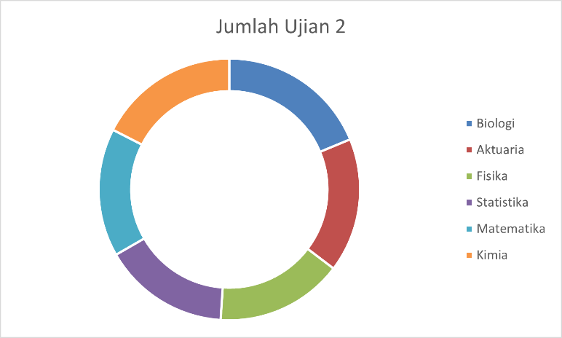
5 | Buat 3 grafik dengan contoh seperti ini
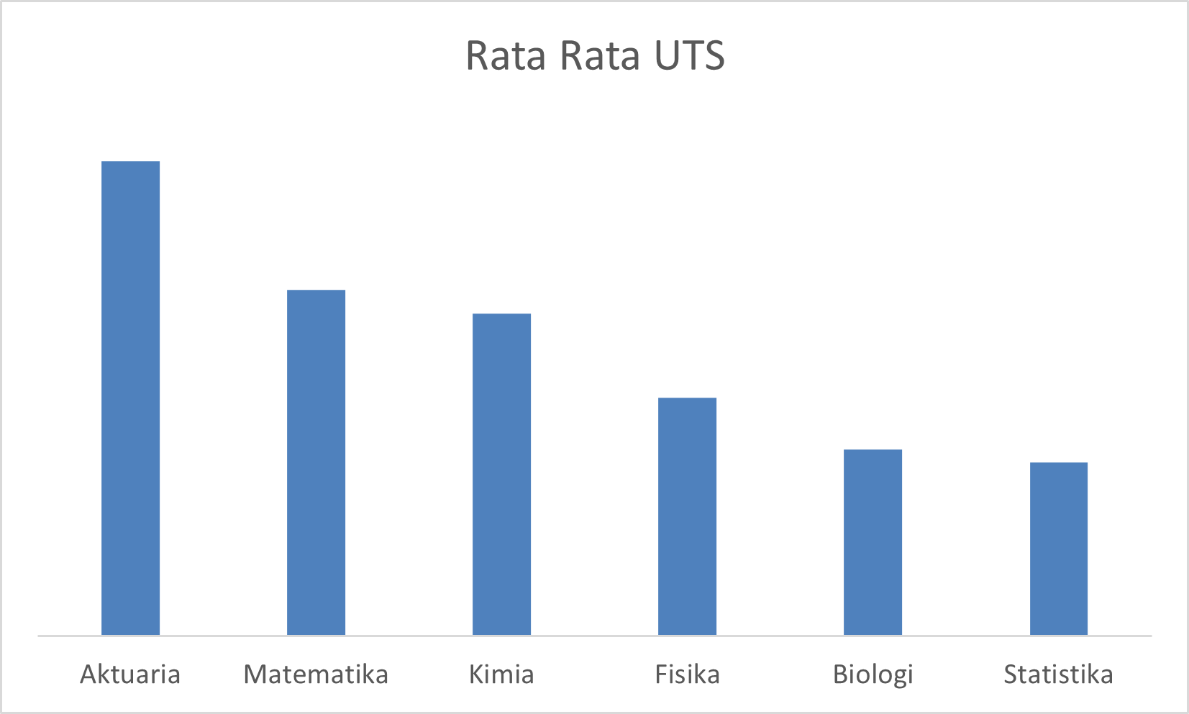
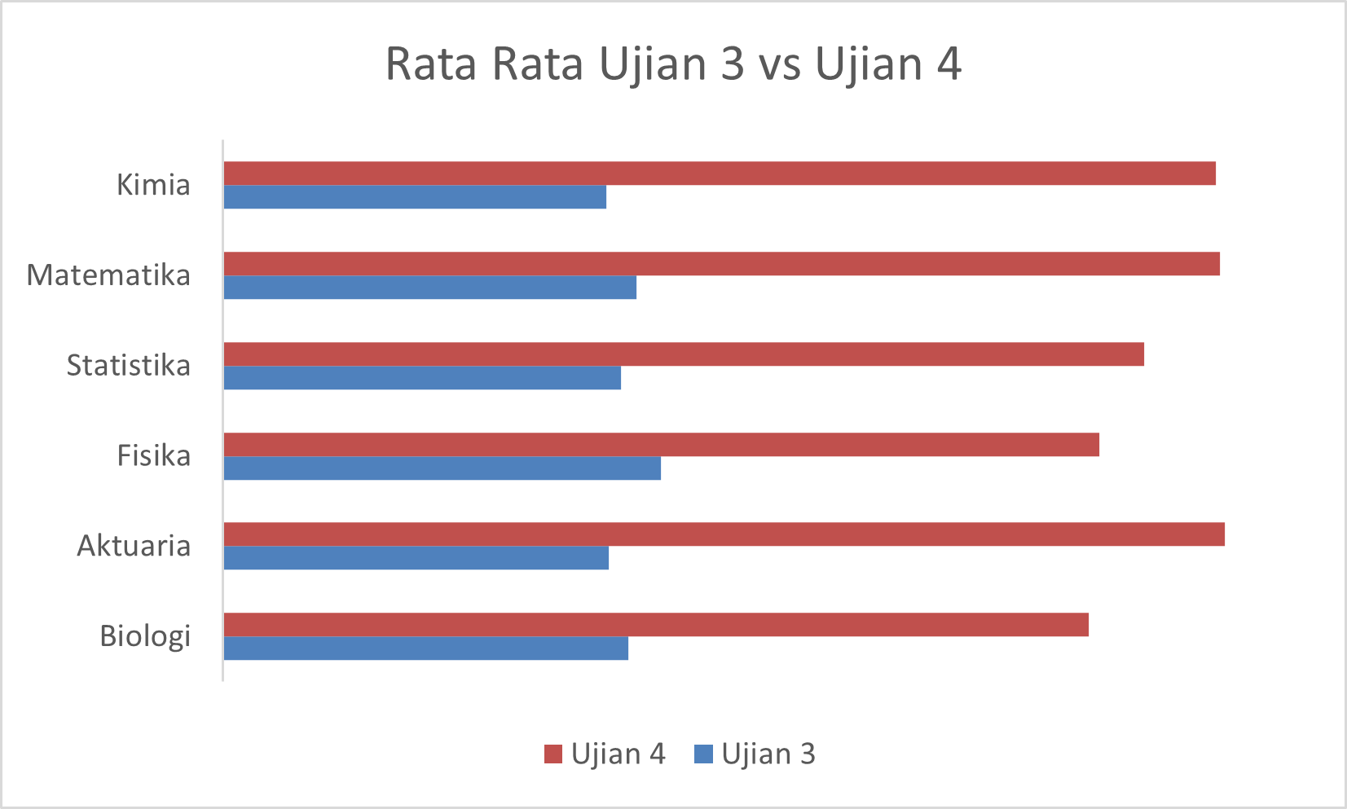

6 | Jawab pertanyaan nomor 4-6 dari sheet Soal
7 | Buat ID Mahasiswa dari Sheet Main berdasarkan Kode Jurusan + Nomor mereka
 | Contoh
 | Nomor | Jurusan | ID Mahasiswa
 | 1 | Matematika | A0001
 | 10 | Fisika | B0010
 | 100 | Kimia | C0100
 | 1000 | Biologi | D1000
 | 98 | Statistika | E0098
 | 908 | Aktuaria | F0908
8 | Isi kolom Absen dari Sheet Main berdasarkan data dari Sheet Absen
 | Jika mahasiswa berada di data Absen, isi dengan tanggal dia absen
 | Jika tidak ada, isi dengan kalimat No
9 | Jawab pertanyaan nomor 7-9 dari sheet Soal
10 | Isi kolom Nilai Akhir dengan kriteria berikut
 | Ujian 1 hingga Ujian 4 | Masing-masing 12.5%
 | UTS dan UAS | Masing-masing 20%
 | Tugas | 10%
 | Untuk mahasiswa yang pernah absen mengurangi nilai Tugas sebanyak 10
 | Misal
 | Tugas | 80
 | Absen | Yes
 | Tugas | 80-10= 70
11 | Isi kolom Nama dari sheet Main berdasarkan data dari sheet Detail
12 | Jawab pertanyaan nomor 10-12 dari sheet Soal
13 | Beri Grade berdasarkan kondisi berikut ini
 | A+ | 90 keatas
 | A | 80,01 sampai 90
 | B | 70,01 sampai 80
 | C | 60,01 sampai 70
 | D | 40,01 sampai 60
 | E | 40 dan bawah bawahnya
14 | Jawab pertanyaan nomor 13-15 dari sheet Soal

Visualisasi
Jurusan | Rata - Rata UTS
Aktuaria | 65.1
Biologi | 62.3
Fisika | 62.8
Kimia | 63.7
Matematika | 63.8
Statistika | 62.2

Jurusan | Jumlah Ujian 2
Aktuaria | 9493
Biologi | 10745
Fisika | 9022
Kimia | 9966
Matematika | 9119
Statistika | 8949

Rata-Rata Ujian 3 vs Ujian 4
Jurusan | Rata-Rata Ujian 3 | Rata - Rata Ujian 4 | Selisih
Aktuaria | 62.13 | 73.52 | 11.39
Biologi | 62.49 | 70.22 | 7.72
Fisika | 63.11 | 71.93 | 8.82
Kimia | 62.06 | 72.76 | 10.70
Matematika | 62.68 | 71.37 | 8.69
Statistika | 62.36 | 73.31 | 10.95

